상품제안서
금상첨화 방짜유기수저세트 2P (거북받침,수저집) | 상품코드: S12658

 |  |  |  |  |  |  | 02-713-8555 | www.synergygift.co.kr
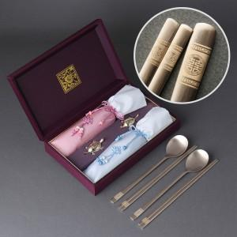

【상세/제작정보】

【인쇄/포장옵션】 | [수저] 레이저, [케이스] 케이스 외부 실크, [케이스] 케이스 내부 금박 / 포장지포장

【공급단가】 | 수량 | 10~ | 50~ | 100~ | 300~ | 500~
*VAT별도 | 단가 | 44,200원 | 40,200원 | 39,100원 | 38,100원 | 37,400원

【상품 URL】 | https://www.synergygift.co.kr:443/src/goods_detail.php?gdno=3472

